LÀM MAP
WAYPOINT VÀ ĐƯỜNG BAY |  |  |  |  | GHI CHÚ
STT | ĐƯỜNG BAY | WAYPOINTS | KINH ĐỘ (ĐỘ-PHÚT-GIÂY N) | VĨ ĐỘ (ĐỘ-PHÚT-GIÂY E) | - Không cần để tên đường bay, để tên các Waypoints là được, đường bay là để nối các waypoint lại với nhau thôi - Ký hiệu của các waypoints hiện trên map là hình tam giác rỗng (△), có viền, màu sắc sao cho tương phản với màu map và trùng với màu đường bay là được
1 | W2 | KONCO | 170000 | 1071113
 |  | BIGBO | 162919 | 1073738
 |  | HUE | 162408 | 1074206
 |  | DAN | 160310 | 1081154
 |  | CQ | 152444 | 1084216
 |  | KUMUN | 145817 | 1084827
 |  | PCA | 135726 | 1090234
 |  | KAMGO | 131715 | 1090605
 |  | KARAN | 123856 | 1090924
 |  | NHATA | 121335 | 1091204
 |  | CRA | 115940 | 1091312
 |  | IBUNU | 114008 | 1085205
 |  | PTH | 105541 | 1080419 | NỐI CÁC WAYPOINTS SAU THÀNH RANH GIỚI PHÂN KHU SAO CHO GIỐNG ẢNH NÀY NÈ (CÁI ĐƯỜNG MÀU TÍM Á)
 |  | VEPMA | 105600 | 1074018
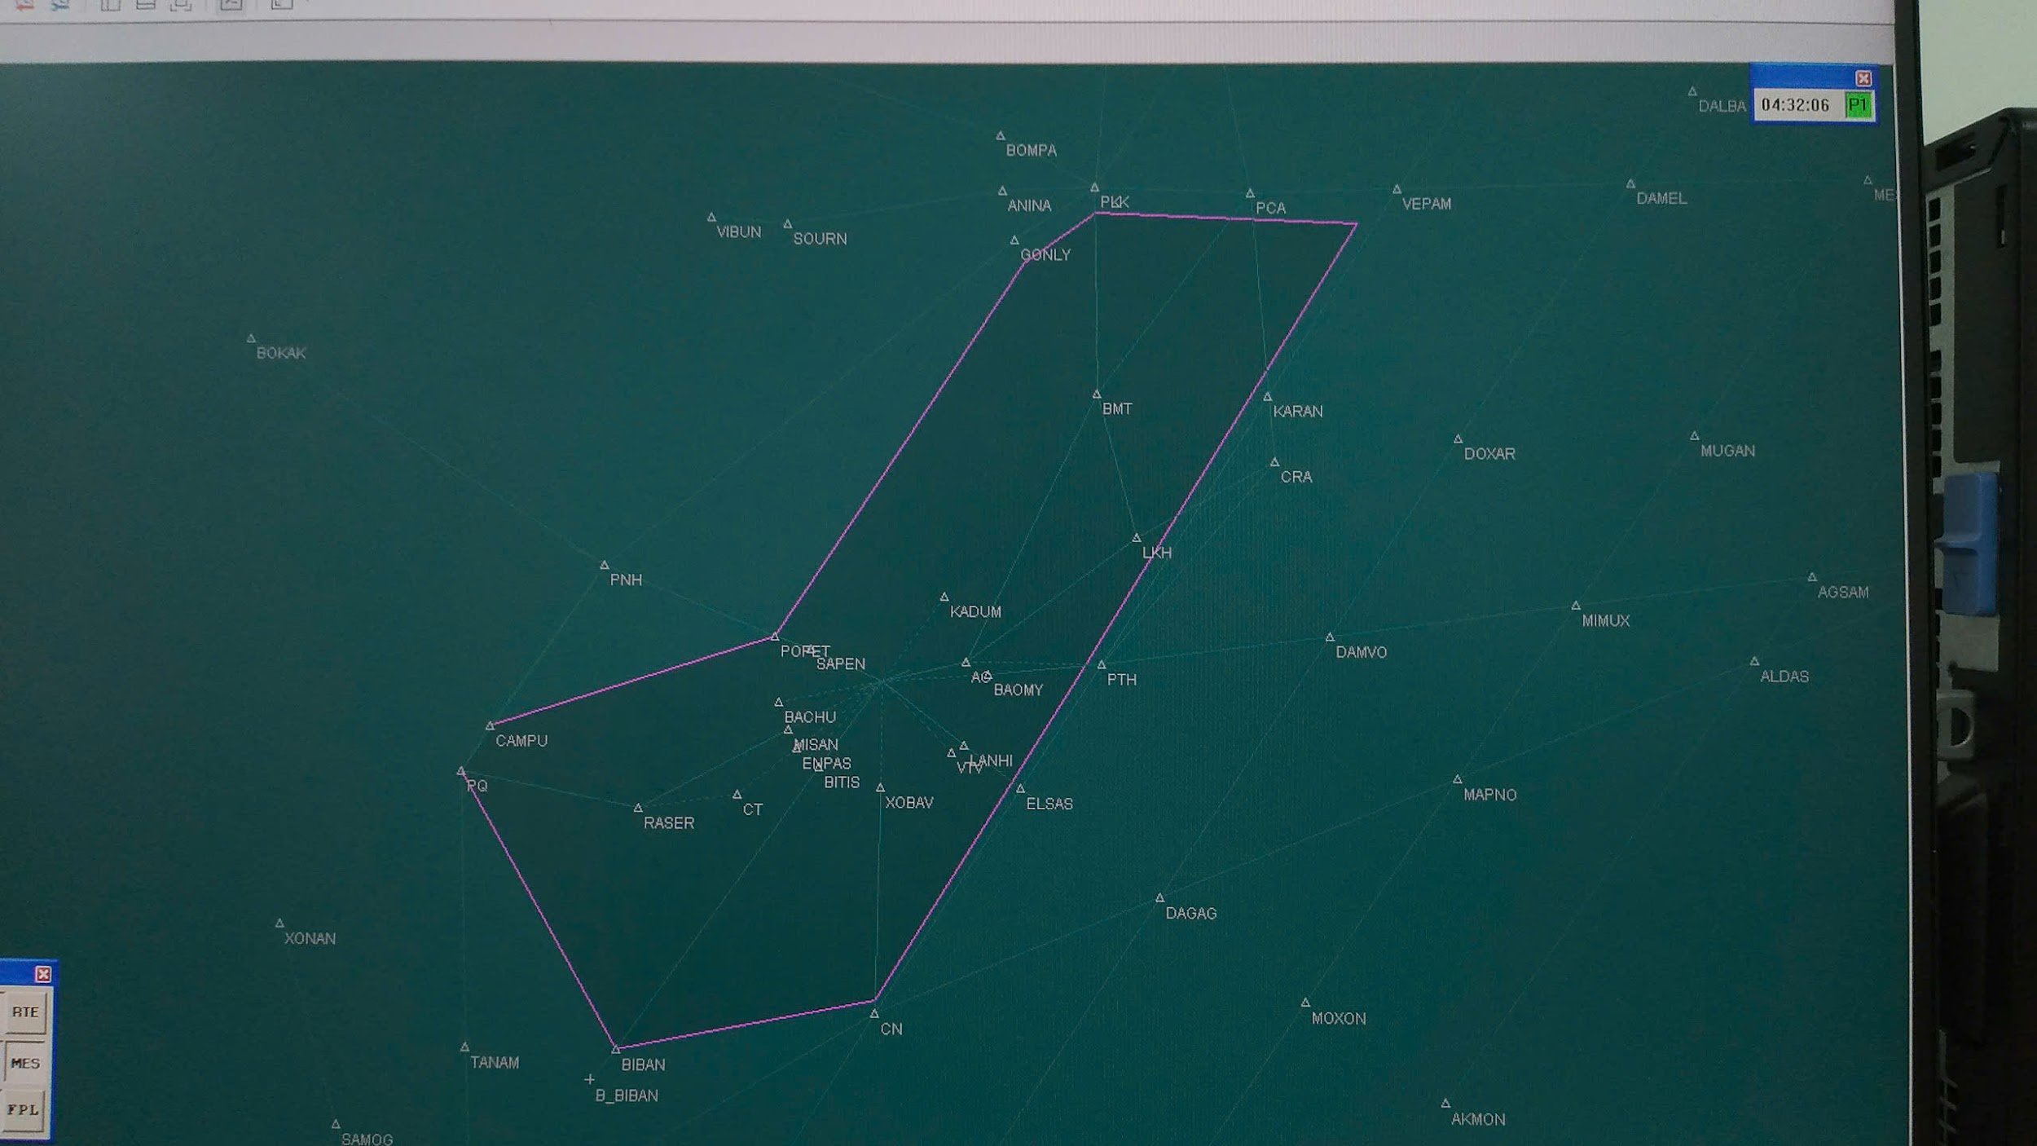
 |  | AC | 105621 | 1071118
 |  | TSH | 104906 | 1063902
2 | Q2 | TSH | 104906 | 1063902
 |  | KADUM | 112126 | 1070334
 |  | PATMA | 122011 | 1074836
 |  | SADAS | 131912 | 1074946
 |  | DADEN | 135958 | 1075037
 |  | LATOM | 145246 | 1075037
 |  | PATNO | 155754 | 1075306
 |  | BIGBO | 162919 | 1073738
 |  | TRABE | 165345 | 1072537
 |  | VIDEN | 170114 | 1072156
3 | W10 | HAMIN | 170747 | 1074040
 |  | HUE | 162408 | 1074206
4 | W1 | HAMIN | 170747 | 1074040
 |  | PHULU | 164141 | 1075319
 |  | CAHEO | 163211 | 1075755
 |  | DAN | 160310 | 1081154
 |  | VILOT | 150219 | 1080642
 |  | XAQUA | 145510 | 1080606
 |  | PLK | 140022 | 1080128
 |  | MEVON | 132011 | 1080427
 |  | BMT | 123959 | 1080723
 |  | ENRIN | 111127 | 1071926
 |  | AC | 105621 | 1071118
 |  | ESDOB | 105319 | 1065750
 |  | TSH | 104906 | 1063902
5 | R328 | TORED | 162749 | 1064032
 |  | HUE | 162408 | 1074206
6 | A1 | PAPRA | 154600 | 1071100
 |  | TANNA | 155412 | 1073932
 |  | PATNO | 155754 | 1075306
 |  | DAN | 160310 | 1081154
 |  | KANGU | 162115 | 1083953
 |  | BINKU | 163335 | 1085823
 |  | BUNTA | 165000 | 1092342
7 | P901 | DAN | 160310 | 1081154
 |  | ITBAM | 164000 | 1093606
8 | Q6 | MUMGA | 140000 | 1080913
 |  | TATIM | 145850 | 1080111
 |  | PATNO | 155754 | 1075306
9 | Q1 | DAN | 160310 | 1081154
 |  | SADIN | 150448 | 1081038
 |  | BANSU | 141710 | 1080935
 |  | MUMGA | 140000 | 1080913
 |  | ENGIM | 132026 | 1080821
 |  | BMT | 123959 | 1080723
 |  | DOVIN | 115501 | 1080629
 |  | AC | 105621 | 1071118
10 | W11 | PLK | 140022 | 1080128
 |  | CQ | 152444 | 1084216
 |  | BANSU | 141710 | 1080935
11 | G221 | PCA | 135726 | 1090234
 |  | ASUKU | 153626 | 1091439
 |  | BUNTA | 165000 | 1092342
12 | B202 | PLK | 140022 | 1080128
 |  | BOMPA | 142000 | 1072400
13 | G474 | ANINA | 135900 | 1072500
 |  | DADEN | 135958 | 1075037
 |  | PLK | 140022 | 1080128
 |  | MUMGA | 140000 | 1080913
 |  | PCA | 135726 | 1090234
14 | L628 | PCA | 135726 | 1090234
 |  | VIMUT | 135745 | 1093117
 |  | VEPAM | 135800 | 1100000
 |  | DAMEL | 135842 | 1113036
 |  | MESOX | 135848 | 1130242
 |  | ARESI | 135824 | 1142700
15 | L642 | EGEMU | 170000 | 1121700
 |  | EXOTO | 152130 | 1110300
 |  | VEPAM | 135800 | 1100000
 |  | KARAN | 123856 | 1090924
 |  | SOSPA | 115002 | 1083827
 |  | PTH | 105541 | 1080419
 |  | RUTIT | 102715 | 1074527
 |  | ELSAS | 100812 | 1073254
 |  | CN | 84358 | 1063735
 |  | ESPOB | 70000 | 1053318
16 | M771 | DUDIS | 70000 | 1064836
 |  | DAGAG | 92748 | 1082630
 |  | SUDUN | 95934 | 1084744
 |  | DAMVO | 110630 | 1093242
 |  | DOXAR | 122200 | 1102242
 |  | NITOM | 124431 | 1103825
 |  | DAMEL | 135842 | 1113036
 |  | DONDA | 144212 | 1120118
17 | W17 | TSH | 104906 | 1063902
 |  | ATGAS | 102417 | 1053102
 |  | TUNPO | 100344 | 100344
18 | R334 | PQU | 100955 | 1040220
 |  | NUMDI | 102643 | 1034635
19 | W8 | TSH | 104906 | 1063902
 |  | POTIX | 101405 | 1053700
 |  | TUNPO | 100344 | 100344
 |  | RG | 95734 | 1050759
 |  | PQU | 100955 | 1040220
20 | W16 | TSH | 104906 | 1063902
 |  | ENPAS | 102359 | 1060641
 |  | TRN | 100500 | 1054220
 |  | RG | 95734 | 1050759
21 | L643 | TSH | 104906 | 1063902
 |  | XOBAV | 100825 | 1063833
 |  | NIXIV | 92336 | 1063802
 |  | CN | 84358 | 1063735
22 | N891 | XONAN | 91442 | 1025018
 |  | SAMOG | 80006 | 1031424
 |  | IGARI | 65612 | 1033506
23 | M753 | IPRIX | 70000 | 1040754
 |  | BITOD | 71524 | 1040706
 |  | ADBOP | 83000 | 1040500
 |  | PQU | 100955 | 1040220
 |  | CAMPU | 103307 | 1041549
 |  | PNH | 113238 | 1045038
24 | M765 | PANDI | 113806 | 1140000
 |  | ALDAS | 105654 | 1121218
 |  | MAPNO | 101306 | 1102006
 |  | SAMAP | 94718 | 1091509
 |  | DAGAG | 92748 | 1082630
 |  | CN | 84358 | 1063735
 |  | VIGEN | 75944 | 1052210
 |  | BITOD | 71524 | 1040706
 |  | IGARI | 65612 | 1033506
25 | L637 | BITOD | 71524 | 1040706
 |  | BIBAN | 83000 | 1050000
 |  | ANHOA | 94714 | 1055430
 |  | BITIS | 101559 | 1061454
 |  | TSH | 104906 | 1063902
26 | W19 | TSH | 104906 | 1063902
 |  | VTV | 102222 | 1070540
 |  | TULTU | 94059 | 1065352
 |  | LITAM | 85937 | 1064206
 |  | CN | 84358 | 1063735
27 | M768 | AKMON | 81254 | 1101306
 |  | MOXON | 84930 | 1092118
 |  | DAGAG | 92748 | 1082630
 |  | ELSAS | 100812 | 1073254
 |  | ASEBO | 101954 | 1071724
 |  | LOSON | 102936 | 1070432
 |  | TSH | 104906 | 1063902
28 | L625 | AKMON | 81254 | 1101306
 |  | UDOSI | 93249 | 1111053
 |  | ALDAS | 105654 | 1121218
 |  | AGSAM | 112818 | 1123518
 |  | ANOKI | 122200 | 1131500
 |  | ARESI | 135824 | 1142700
29 | N892 | MIGUG | 151624 | 1140000
 |  | MESOX | 135848 | 1130242
 |  | MUGAN | 122200 | 1115218
 |  | MINUX | 111818 | 1110612
 |  | MAPNO | 101306 | 1102006
 |  | OSIXA | 93120 | 1095038
 |  | MOXON | 84930 | 1092118
 |  | MELAS | 70518 | 1080912
30 | Q15 | CRA | 115940 | 1091312
 |  | ATVIT | 120826 | 1092946
 |  | NITOM | 124431 | 1103825
 |  | MESOX | 135848 | 1130242
31 | W15 | AC | 105621 | 1071118
 |  | VETOM | 111359 | 1073627
 |  | LKH | 114515 | 1082119
 |  | SOSPA | 115002 | 1083827
 |  | CRA | 115940 | 1091312
32 | N500 | TSH | 104906 | 1063902
 |  | BUKMA | 105050 | 1070151
 |  | MATGI | 105344 | 1073848
 |  | PTH | 105541 | 1080419
 |  | AGSIS | 110119 | 1084952
 |  | DAMVO | 110630 | 1093242
 |  | MIMUX | 111818 | 1110612
 |  | AGSAM | 112818 | 1123518
 |  | PANDI | 113806 | 1140000
33 | W12 | PCA | 135726 | 1090234
 |  | NOBID | 131844 | 1083455
 |  | BMT | 123959 | 1080723
 |  | PATMA | 122011 | 1074836
 |  | DONXO | 112524 | 1065706
 |  | RUNOP | 110517 | 1063818
 |  | MOXEP | 105358 | 1062746
 |  | TRN | 100500 | 1054220
34 | Q7 | SADAS | 131912 | 1074946
 |  | MUMGA | 140000 | 1080913
35 | M505 | BMT | 123959 | 1080723
 |  | MULAD | 123253 | 1073429
36 | W7 | LKH | 114515 | 1082119
 |  | ONEBI | 115617 | 1081831
 |  | BMT | 123959 | 1080723
37 | L644 | AC | 105621 | 1071118
 |  | LEDUP | 104633 | 1070849
 |  | LOSON | 102936 | 1070432
 |  | BODOD | 93822 | 1065129
 |  | CN | 84358 | 1063735
 |  | DUDIS | 70000 | 1064836
38 | R468 | PNH | 113238 | 1045038
 |  | POPET | 110600 | 1055700
 |  | SAPEN | 110112 | 1061100
 |  | MOXEB | 105358 | 1062746
 |  | TSH | 104906 | 1063902
39 | W18 | TRN | 100500 | 1054220
 |  | QL | 91034 | 1051036
40 | W23 | TRN | 100500 | 1054220
 |  | ANHOA | 94714 | 1055430
 |  | VEPKI | 90621 | 1062225
 |  | CONDA | 85726 | 1062829
 |  | CN | 84358 | 1063735
41 | M510 | TRN | 100500 | 1054220
 |  | POTIX | 101405 | 1053700
 |  | ATGAS | 102417 | 1053102
 |  | DADEM | 105344 | 1051341
42 | M755 | KISAN | 103220 | 1044030
 |  | TUNPO | 100344 | 100344
 |  | BITOD | 71524 | 1040706
43 | R588 | PLK | 140022 | 1080128
 |  | GONLY | nằm giữa đường từ PLK tới PNH, cách PLK 68NM
 |  | PNH | 113238 | 1045038

